caso de prueba BlazeDemo
 | titulo | #pasos | pasos | resultado esperado | Resultado General | Precondiciones
Login register | Logearse a la pagina con happy path | 1 2 3 4 | Ingresar usuario-email en el campo email-address Ingresar contraseña en el campo password Dejar marcado el checklist remember me Hacer clic en el boton "register" | La aplicacion permite registrar el usuario correctamente | Al ingresar un correo y contraseña en los campos requeridos el sistema permite crear el perfil correctamente. | 1.Tener acceso a internet 2.Tener un navegador 3.Ingresar a la pagina tener el link:https://blazedemo.com

Password reset | Realizar cambio de contraseña | 1 2 3 4 5 6 | Ingresar usuario-email en el campo email-address Ingresar password en el campo password Dejar marcado el checklist remember me Dar clic en el link forgot your password Ingresar correo en el campo email address Dar clic en el boton send password reset link | la aplicacion debe mostrar un mensaje : password change successful | Al completar todos los datos sistema no muestra cambio de contraseña fue ejecutado , pagina muestra error 419 pagina expirada o error 505 server | 1.Tener acceso a internet 2.Tener un navegador 3.Ingresar a la pagina tener el link:https://blazedemo.com | 

Reserve | Realizar la compra de un vuelo | 1 2 3 4 5 6 | Elegir una ciudad de salida Elegir una ciudad de destino Elegir una empresa de aerolinea " choose this flight" Completar los campos: name, address, city, state, zipcode, type card, credit card number, month, yeat, name on card. Dar click en el checklist remember me Dar clic al boton purchase | La aplicacion muestra mensaje : su compra fue efectuada exitosamente | Al ingresar todos los datos en los campos sistema de compra de vuelo permite procesar todo el flujo y dar la compra de vuelo | 1.Tener acceso a internet 2.Tener un navegador 3..Ingresar a la pagina tener el link:https://blazedemo.com

pagina de compra | Realizar compra de vuelo sin completar los campos credit card number y name on card | 1 2 3 4 5 6 | Elegir una ciudad de salida Elegir una ciudad de destino Elegir una empresa de aerolinea " choose this flight" Completar los campos: name, address, city, state, zipcode, type card, dejar vacio credit card number, month, yeat, dejar vacio name on card. Dar click en el checklist remember me Dar clic al boton purchase | La aplicacion no dede permitir completar el proceso ya que deberia ser un campo obligatorio | Sistema permite adquirir el vuelo de avion con los campos principales de tarjeta y name holder incompleto , sistema como sugerencia deberia estar como campo obligatorio | 1.Tener acceso a internet 2.Tener un navegador 3..Ingresar a la pagina tener el link:https://blazedemo.com
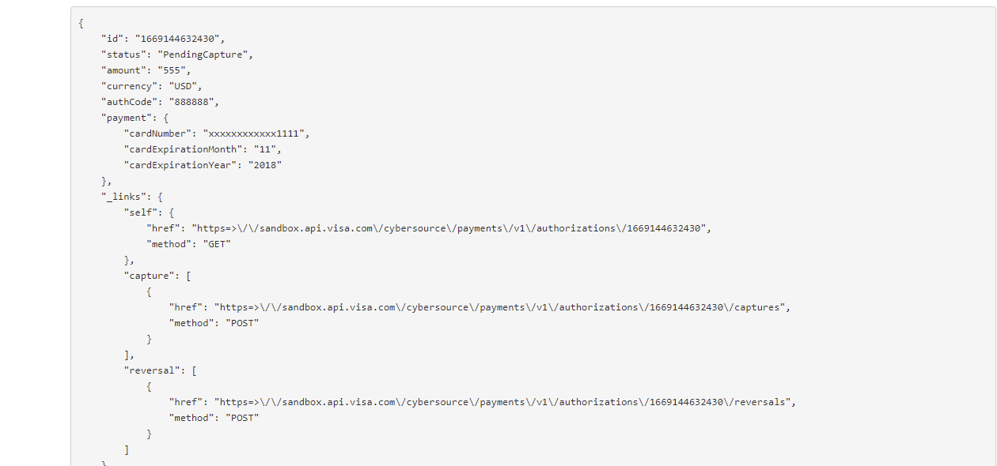

pagina de confirmacion | realizar un chequeo de la pagina de confirmacion para validar que datos sean correctos | 1 2 3 4 5 6 7 | Elegir una ciudad de salida Elegir una ciudad de destino Elegir una empresa de aerolinea " choose this flight" Completar los campos: name, address, city, state, zipcode, type card, credit card number, month, yeat, name on card. Dar click en el checklist remember me Dar clic al boton purchase | La aplicacion muestra mensaje : su compra fue efectuada exitosamente | pagina no deberia mostrar informacion de la compra en formato json , esta parte del backend deberia quedar oculta al cliente | 1.Tener acceso a internet 2.Tener un navegador 3..Ingresar a la pagina tener el link:https://blazedemo.com

